Bônus - Dashboard
MENU | DASHBOARD DE HORA EXTRA

ATUALIZAR DADOS
 |  | Total Funcionários | 38 | Total Tratativas | 1221 | Total Hora Extra | 1825

TOP 3 - Funcionários com Maior Hora Extra
Tratativas
 | Total
Não realizada | 644
Realizada | 577
Hora Extra Por Dia de Semana
Segunda-Feira | 289
Terça-Feira | 306
Quarta-Feira | 246
Quinta-Feira | 362
Sexta-Feira | 357
Fim de Semana | 96
ANJOS | 86.00
SILVA | 81.00
ELIAS | 79.00

ROLLEMBERG | 2.00
ROLLEMBERG | 2.00
WALDECK | 25.00
TOP 3 - Funcionários com Menor Hora Extra

Acompanhamento Diário
 | Acima | Abaixo | Média
 | 70 | 0 | 53
 | 0 | 4 | 53
 | 0 | 6 | 53
 | 0 | 2 | 53
 | 73 | 0 | 53
 | 71 | 0 | 53
 | 77 | 0 | 53
 | 83 | 0 | 53
 | 77 | 0 | 53
 | 0 | 30 | 53
 | 0 | 16 | 53
 | 73 | 0 | 53
 | 75 | 0 | 53
 | 76 | 0 | 53
 | 80 | 0 | 53
 | 82 | 0 | 53
 | 0 | 9 | 53
 | 0 | 14 | 53
 | 73 | 0 | 53
 | 73 | 0 | 53
 | 0 | 12 | 53
 | 68 | 0 | 53
 | 73 | 0 | 53
 | 0 | 10 | 53
 | 0 | 9 | 53
 | 70 | 0 | 53
 | 87 | 0 | 53
 | 81 | 0 | 53
 | 61 | 0 | 53
 | 121 | 0 | 53
 | 0 | 0 | 53
Média: 53,4

Desenvolvedor
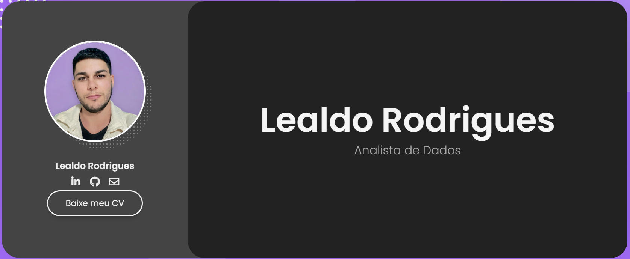



https://www.lealdo.com.br

